Formulaire
Le formulaire d'inscription du CSAFNV sous le format "numérique" est destiné à nous faire gagner du temps sur le traitement des inscriptions et surtout éviter les erreurs de saisies .
1 - Remplir la totalité des "cellules grisées" car nous en avons besoin pour la gestion et la bonne tenue des différents documents du club.
Mis à part les données personnelles, la plupart des cellules ont des menus déroulant.
Si vous découvrez une "coquille" merci de nous la signalée.
2 - Une fois le formulaire rempli, il vous suffira de renvoyer le classeur Excel en le renomant avec votre nom et prénom (ex: "dupont_charles.xls"), et dans la mesure du possible avec un scan d'une photo d'identité et celui du certificat médical datant de moins de trois mois, sur l'adresse CSAFNV@free.fr
3 - Les dossiers ne seront validés par le CSAFNV auprès de la Fédération des clubs de la Défense, dès que le paiement sera parvenus (chèque ou liquide) aux responsables de section ou un responsable du club.
4 - Votre licence vous sera envoyé par la Fédération sur votre email.
Nous vous remercions par avance de respecter les différentes consignes pour faciliter le travail des bénévoles du club.
Pour tous renseignements complémentaires, vous pouvez vous adresser directement au bureau des sports ou au président du CSAFNV.
ADC MAZARD-MERCIER Philippe (philippe.mazard-mercier@intradef.gouv.fr)
01 41 93 34 58
2015-09-01 | 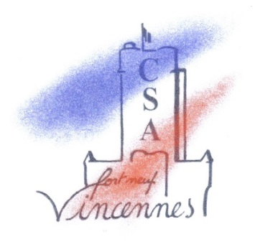 SAISON 2015-2016
 |  |  | FORMULAIRE D’INSCRIPTION
Commencer ici

 | Identité

 | Civilité | NOMS |  |  |  | Prénom

 | Format | jj/mm/aaaa
 | Né(e) le : |  | à |  |  | Dept.:

 | Catégories:

 | Coordonnées personnelles :

 | Adresse :

 | Code postal : |  |  | Ville :

 | Tél : |  |  | e-mail :

 | Coordonnées professionnelles :

 | Adresse :

 |  | Organisme Vincennes : |  |  |  | Extérieurs Vincennes :

 | Tél : |  |  | e-mail :

 |  |  |  |  |  | Civilité | NOMS
 | Personne à prévenir en cas d’accident pendant les heures d’activités :
 | Numéro de téléphone en cas d’accident :

 | PART CLUB CSAFNV :

 | Activité N°1

 | Activité N°2

 | Activité N°3

 | Activité N°4

 |  | Soit un total de : |  |  | 0.00 € | Chèque à l’ordre de : « CSA FORT NEUF DE VINCENNES »

 |  | Choisir moyens de paiement :

 | Pour valider votre inscription et pouvoir pratiquer une activité au sein du Club Sportif et Artistique du Fort Neuf de Vincennes, vous devez envoyer un dossier complet à CSAFNV@free.fr : - formulaire d'inscription, - Certificat médical de non contre-indication en compétition de l’activité concernée (datant de moins de trois mois). - Photo d’identité « OBLIGATOIRE », - Paiement par chèque ou en numéraire.

 | Cotisation valable du 1er septembre de l’année en cours au 31 août de l’année suivante

 | J’ai la possibilité de consulter les renseignements me concernant saisis dans le fichier informatique du club.
 | J’ai reçu une information sur l’assurance du club auprès de la G.M.F et le règlement intérieur de l’activité
 | J’ai la possibilité de contracter une assurance complémentaire auprès de l’assureur de mon choix

